Заказ
 |  |  | ООО "Деловые линии"
 |  |  | Заказ на изготовление металических изделий
 |  | Заказчик | ООО ГК "Премьер "
 |  | Телефон | телефон
 |  | Дата и счет

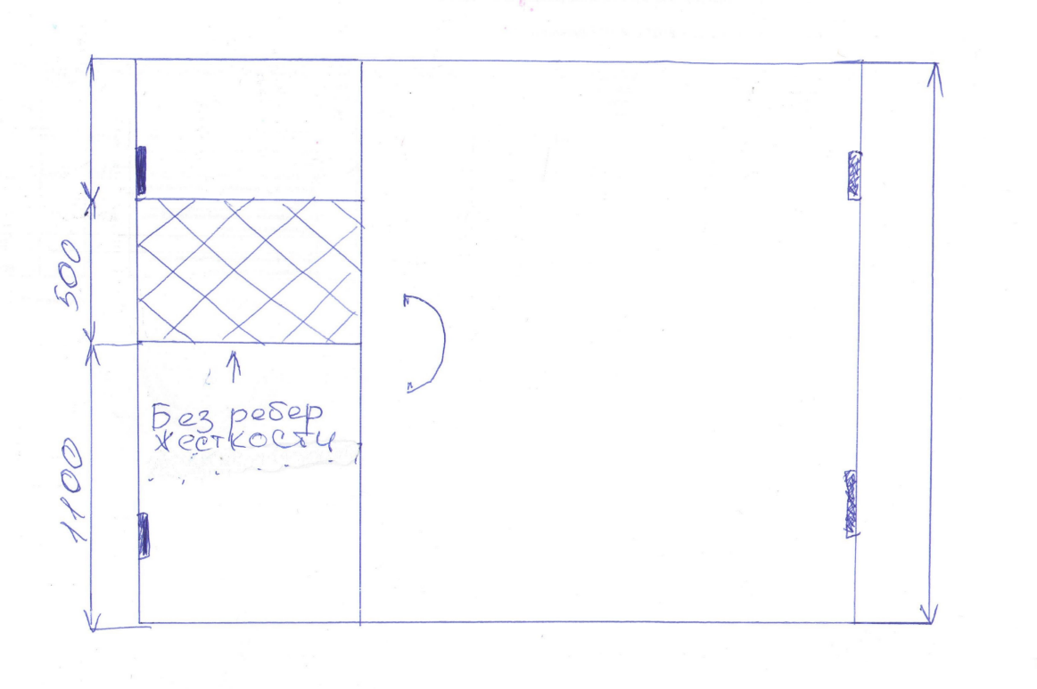
1 | 2 | 3 | 4 | 5 | 6 | 7 | 8 | 9 | 10 | 11 | 12 | 13 | 14 | 15 | 16 | 17 | 18 | 19 | Рис 1
№ | Наименование | Кол-во, ед. | Высота двери по коробке, мм | Ширина двери по коробке, мм | Открывание | Размер рабочей створки, мм | Окрас | Наличник | Доводчик | Навес Левый, кол-во шт. | Навес Правый, кол-во шт. | Стекло на левой створке, кол-во | Стекло на правой створке, кол-во | Решётка на левой створке, кол-во | Решётка на правой створке, кол-во | Наличие фрамуги | Высота фрамуги, мм | Примечание (размер стёкол и решёток, если есть) (доп. информация по заказу)
1 | Дверь ДМО Техническая | 1 | 2,710 | 1,460 | правая | 950 | RAL 8017 | да | нет, подготовка | 2 | 2 | 3 |  |  |  | да | 610 | Усилить под доводчик,гнутый профиль,подготовка под ручка скоба 300 ММ,без замка, в ответной ствоке, где указано без ребер жесткости с ватой. Будут вести домофон.СМОТРЕТЬ РИС1 ФРАМУГА ГЛУХАЯ 610х1460,ТОЛЩИНА МЕТАЛЛА 1,5 ММ остекление 3 шт 1 камерных стеклопакета 200*300H-24мм тех пакет РИС СОГЛАСНО ЭСКИЗУ РИС 2.Подписать-1 ПОД ВХ
2 | Дверь ДМО Техническая | 1 | 2,370 | 1,230 | правая | 950 | RAL 8017 | да | нет, подготовка | 2 | 2 | 3 |  |  |  | да | 270 | Усилить под доводчик,гнутый профиль,подготовка под ручка скоба 300 ММ,без замка, в ответной ствоке, где указано без ребер жесткости с ватой. Будут вести домофон.СМОТРЕТЬ РИС1 ФРАМУГА ГЛУХАЯ 270х1230,ТОЛЩИНА МЕТАЛЛА 1,5 ММ остек 3 шт 1 камер стек-пакета 200*300H-24мм тех пакет РИС СОГЛАСНО ЭСКИЗУ РИС 2.Подписать-2 ПОД ВХ
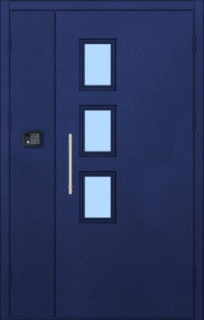
1 | Дверь ДМО Техническая | 1 | 3,040 | 1,440 | правая | 950 | RAL 8017 | да | нет, подготовка | 2 | 2 | 3 |  |  |  | да | 940 | Усилить под доводчик,гнутый профиль,подготовка под ручка скоба 300 ММ,без замка, в ответной ствоке, где указано без ребер жесткости с ватой. Будут вести домофон.СМОТРЕТЬ РИС1 ФРАМУГА ГЛУХАЯ 940х1440, ТОЛЩИНА МЕТАЛЛА 1,5 ММ остек 3 шт 1 камер стек-пакета 200*300H-24 мм тех пакет РИС СОГЛАСНО ЭСКИЗУ РИС 2.Подписать-3 ПОД ВХ | рис 2

